2025_01_01
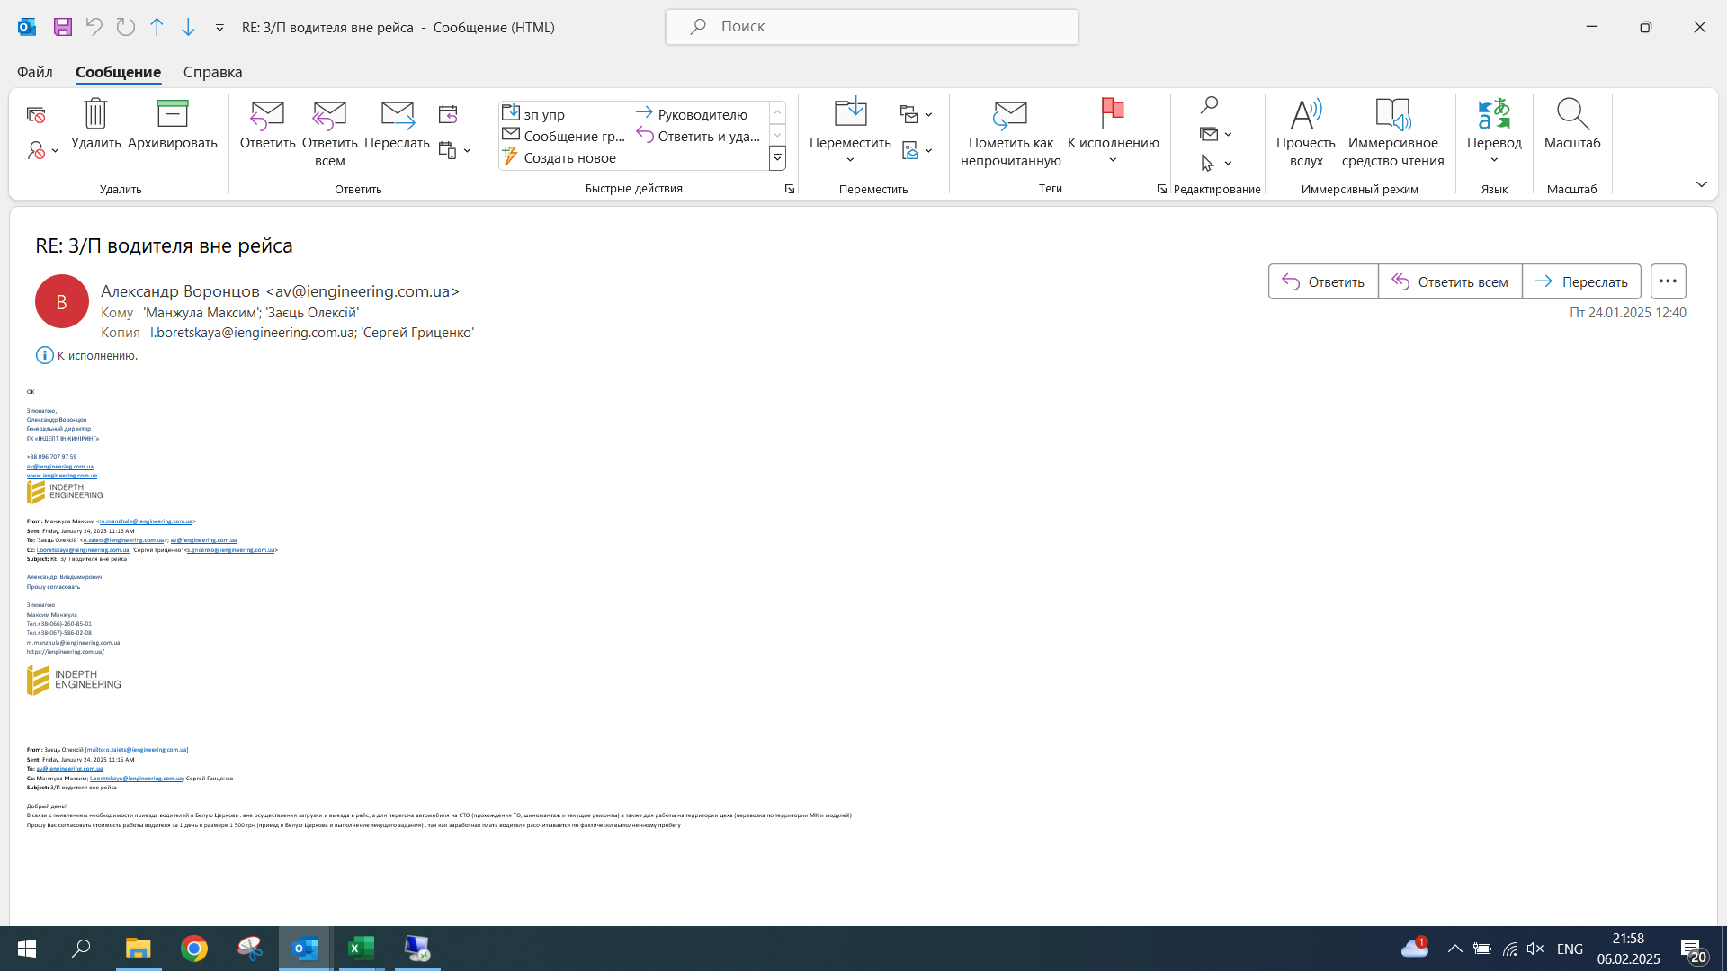
 |  |  |  | 2,216 | 1,987 | 229 |  |  | 472,770 |  |  |  |  |  |  |  | Січень 2025 =
Счет в 1С | Працівники організацій | Начальное сальдно | Соколнеко Т. | Всего часы/ рейсы | Раб. Часов / ко-во рейсов | ТО / простой / коротк. рейс | Цена за час/рейс | ТО грн/час | Итого | Проверка | ФОТ за январь 2025 | Подразделение | Ед. спецтехник | К выплате | конечное сальдо |  | с 01.01-31.01(
958 | Василиу Р.Г. | 40.00 | 48,540 | 215 | 208 | 7 | 230 | 100 | 48,540 | 0.00 | 7,700.00 | Глобино | Телескоп 2 | 40,900 | -20.00 | на карту | Василиу Р.Г. ЗП с 01.01-31.01(208 год. роботи*230) + ТО 7 год.*100=48 540,00 ФОТ Січень 2025 = 7 700,00. Борг компании: -20,00. До виплати - 40 900,00 грн.
961 | Зубко О.В. | 20.00 | 9,070 | 40 | 39 | 1 | 230 | 100 | 9,070 | 0.00 | 0.00 | Глобино | Телескоп JCB 535-140 (№4) | 9,100 | 10.00 |  | Зубко О.В. ЗП с 01.01-31.01(39 год. роботи*230) + ТО 1 год.*100=9 070,00 ФОТ Січень 2025 = 0,00. Борг компании: 10,00. До виплати - 9 100,00 грн.
960 | Зубко О.В. |  | 34,620 | 159 | 144 | 15 | 230 | 100 | 34,620 | 0.00 | 0.00 | Глобино | Телескоп JCB 540-170 №5 | 34,600 |  | Гриценко | Зубко О.В. ЗП с 01.01-31.01(144 год. роботи*230) + ТО 15 год.*100=34 620,00 ФОТ Січень 2025 = 0,00. Борг компании: 0,00. До виплати - 34 600,00 грн.
959 | Грунковский В.В. | 0.00 | 30,150 | 139 | 125 | 14 | 230 | 100 | 30,150 | 0.00 | 0.00 | Глобино | Телескоп JCB 535-140 (№4) | 30,200 | -50.00 | Гриценко | Грунковский В.В. ЗП с 01.01-31.01(125 год. роботи*230) + ТО 14 год.*100=30 150,00 ФОТ Січень 2025 = 0,00. Борг компании: -50,00. До виплати - 30 200,00 грн.
964 | Карбунар Я.Д. | 25.75 | 42,760 | 191 | 182 | 9 | 230 | 100 | 42,760 | 0.00 | 8,008.00 | Глобино | Экскаватор JCB | 34,800 | -22.25 | карта | Карбунар Я.Д. ЗП с 01.01-31.01(182 год. роботи*230) + ТО 9 год.*100=42 760,00 ФОТ Січень 2025 = 8 008,00. Борг компании: -22,25. До виплати - 34 800,00 грн.
965 | Скоц С.И. | -43.94 | 38,510 | 181 | 157 | 24 | 230 | 100 | 38,510 | 0.00 | 8,008.00 | Глобино | Экскаватор JCB 2013 | 30,500 | -41.94 | карта | Скоц С.И. ЗП с 01.01-31.01(157 год. роботи*230) + ТО 24 год.*100=38 510,00 ФОТ Січень 2025 = 8 008,00. Борг компании: -41,94. До виплати - 30 500,00 грн.
1,056 | Ляшко С.М. | 36.25 | 690 | 3 | 3 | 0 | 230 | 100 | 690 | 0.00 | 405.88 | Глобино | Экскаватор JCB 2013 | 300 | 26.26 | карта | Ляшко С.М. ЗП с 01.01-31.01(3 год. роботи*230) + ТО 0 год.*100=690,00 ФОТ Січень 2025 = 405,88. Борг компании: 26,26. До виплати - 300,00 грн.
968 | Ляшко С.М. |  | 4,920 | 24 | 21 | 3 | 220 | 100 | 4,920 | 0.00 | 2,894.11 | Глобино | Виброкаток | 2,000 |  |  | Ляшко С.М. ЗП с 01.01-31.01(21 год. роботи*220) + ТО 3 год.*100=4 920,00 ФОТ Січень 2025 = 2 894,11. Борг компании: 0,00. До виплати - 2 000,00 грн.
970 | Ляшко С.М. |  | 7,480 | 54 | 16 | 38 | 230 | 100 | 7,480 | 0.00 | 4,400.00 | Глобино | Экскаватор JCB 220 | 3,100 |  |  | Ляшко С.М. ЗП с 01.01-31.01(16 год. роботи*230) + ТО 38 год.*100=7 480,00 ФОТ Січень 2025 = 4 400,00. Борг компании: 0,00. До виплати - 3 100,00 грн.
971 | Болох В.В. | 10.00 | 49,100 | 185 | 180 | 5 | 270 | 100 | 49,100 | 0.00 | 7,700.00 | Глобино | Автокран XCMG | 41,400 | 10.00 | карта | Болох В.В. ЗП с 01.01-31.01(180 год. роботи*270) + ТО 5 год.*100=49 100,00 ФОТ Січень 2025 = 7 700,00. Борг компании: 10,00. До виплати - 41 400,00 грн.
967 | Борисенко О.М. | 72.50 | 1,760 | 8 | 8 | 0 | 220 | 100 | 1,760 | 0.00 | 314.95 | Глобино | Виброкаток | 1,500 | 2.50 | карта | Борисенко О.М. ЗП с 01.01-31.01(8 год. роботи*220) + ТО 0 год.*100=1 760,00 ФОТ Січень 2025 = 314,95. Борг компании: 2,50. До виплати - 1 500,00 грн.
966 | Борисенко О.М. |  | 41,270 | 156 | 151 | 5 | 270 | 100 | 41,270 | 0.00 | 7,385.05 | Глобино | Автокран Клинцы | 33,900 |  |  | Борисенко О.М. ЗП с 01.01-31.01(151 год. роботи*270) + ТО 5 год.*100=41 270,00 ФОТ Січень 2025 = 7 385,05. Борг компании: 0,00. До виплати - 33 900,00 грн.
969 | Гончаренко О.П. | -20.00 | 27,600 | 126 | 125 | 1 | 220 | 100 | 27,600 | 0.00 | 0.00 | Глобино | Виброкаток | 0 | 27,580.00 | заморожено | Гончаренко О.П. ЗП с 01.01-31.01(125 год. роботи*220) + ТО 1 год.*100=27 600,00 ФОТ Січень 2025 = 0,00. Борг компании: 27 580,00. До виплати - 0,00 грн.
972 | Черненко А.С. | 0.00 | 33,500 | 179 | 156 | 23 | 200 | 100 | 33,500 | 0.00 | 7,700.00 | Глобино | МАЗ 264 | 25,800 | 0.00 | карта | Черненко А.С. ЗП с 01.01-31.01(156 год. роботи*200) + ТО 23 год.*100=33 500,00 ФОТ Січень 2025 = 7 700,00. Борг компании: 0,00. До виплати - 25 800,00 грн.
973 | Комаров Д.В. | 0.00 | 9,400 | 56 | 38 | 18 | 200 | 100 | 9,400 | 0.00 | 2,678.26 | Глобино | МАЗ 265 | 6,700 | 21.74 | карта | Комаров Д.В. ЗП с 01.01-31.01(38 год. роботи*200) + ТО 18 год.*100=9 400,00 ФОТ Січень 2025 = 2 678,26. Борг компании: 21,74. До виплати - 6 700,00 грн.
974 | Сокур С.О. | 0.00 | 19,300 | 101 | 92 | 9 | 200 | 100 | 19,300 | 0.00 | 0.00 | Глобино | МАЗ 265 | 19,300 | 0.00 |  | Сокур С.О. ЗП с 01.01-31.01(92 год. роботи*200) + ТО 9 год.*100=19 300,00 ФОТ Січень 2025 = 0,00. Борг компании: 0,00. До виплати - 19 300,00 грн.
980 | Запара С.М | -20.80 | 39,000 | 195 | 195 | 0 | 200 | 100 | 39,000 | 0.00 | 7,700.00 | Глобино | РДК 250-3№2 | 31,300 | -20.80 | карта | Запара С.М ЗП с 01.01-31.01(195 год. роботи*200) + ТО 0 год.*100=39 000,00 ФОТ Січень 2025 = 7 700,00. Борг компании: -20,80. До виплати - 31 300,00 грн.
975 | Гончаренко В.П. | 0.00 | 16,100 | 90 | 71 | 19 | 200 | 100 | 16,100 | 0.00 | 0.00 | Глобино | Самосвал МАЗ | 16,100 | 0.00 | Гриценко | Гончаренко В.П. ЗП с 01.01-31.01(71 год. роботи*200) + ТО 19 год.*100=16 100,00 ФОТ Січень 2025 = 0,00. Борг компании: 0,00. До виплати - 16 100,00 грн.
 | Гончаренко В.П. |  | 8,800 | 44 | 44 | 0 | 200 | 100 | 8,800 | 0.00 | 0.00 | Глобино Щебень | Самосвал МАЗ | 8,800 |  |  | Гончаренко В.П. ЗП с 01.01-31.01(44 год. роботи*200) + ТО 0 год.*100=8 800,00 ФОТ Січень 2025 = 0,00. Борг компании: 0,00. До виплати - 8 800,00 грн.
976 | Гончаренко В.П. |  | 5,800 | 32 | 26 | 6 | 200 | 100 | 5,800 | 0.00 | 0.00 | Глобино | Самосвал МАЗ №2 | 5,800 |  |  | Гончаренко В.П. ЗП с 01.01-31.01(26 год. роботи*200) + ТО 6 год.*100=5 800,00 ФОТ Січень 2025 = 0,00. Борг компании: 0,00. До виплати - 5 800,00 грн.
979 | Селивончик И.П. | 0.00 | 2,800 | 22 | 6 | 16 | 200 | 100 | 2,800 | 0.00 |  | Путровка | Самосвал Камаз | 2,800 | 0.00 | заморожено | Селивончик И.П. ЗП с 01.01-31.01(6 год. роботи*200) + ТО 16 год.*100=2 800,00 ФОТ Січень 2025 = 0,00. Борг компании: 0,00. До виплати - 2 800,00 грн.
977 | Роменский В.В. | 22.50 | 1,600 | 16 | 0 | 16 | 200 | 100 | 1,600 | 0.00 |  | Глобино | Самосвал МАЗ №2 | 1,600 | 22.50 | Гриценко | Роменский В.В. ЗП с 01.01-31.01(0 год. роботи*200) + ТО 16 год.*100=1 600,00 ФОТ Січень 2025 = 0,00. Борг компании: 22,50. До виплати - 1 600,00 грн.
 |  |  |  |  |  |  |  | 100 | 0 | 0.00 |  |  |  | 0 | 0.00 |  | ЗП с 01.01-31.01( год. роботи*) + ТО год.*100=0,00 ФОТ Січень 2025 = 0,00. Борг компании: 0,00. До виплати - 0,00 грн.
 | ИТОГО |  |  |  |  |  |  |  | 472,770 | 0 | 64,894 |  |  | 380,500

 |  |  |  |  |  |  |  |  |  |  |  |  |  | -104,552

 |  | 1 с казна | автомобиль | ФИО | Общий километраж, км | Ставка на км | ЗП, грн | ФОТ января | Ф2 | Итого к выплате | конечное сальдо
 |  | 1139 | МАН5 | Голуб И.Л | 3,974 | 10 | 39,740 | 7,623 | 32,117 | 32,100 | 37
 |  | 1140 | МАН4 | Голуб И.Л | 162 | 10 | 1,620 |  | 1,620 | 1,600
 | согласовано директором | 1139 | МАН5 | Голуб И.Л | 2 | 1500 | 3,000 |  | 3,000 | 3,000 |  | 24.01.25 – Цех + перегон МАН 5 на СТО; 28.01.25 – прохождение ТО, техническое обслуживание и шиномонтаж
 |  | 1142 | МАН3 | Томченко Олег | 1,106 | 10 | 11,060 | 3,812 | 7,249 | 7,200 | 39
 |  | 1141 | МАН4 | Томченко Олег | 1,649 | 10 | 16,490 |  | 16,490 | 16,500
 | согласовано директором | 1142 | МАН3 | Томченко Олег | 1 | 1500 | 1,500 |  | 1,500 | 1,500 |  | 24.01.25 – Цех + перегон МАН 3 на СТО
 |  |  |  |  |  |  |  |  |  | 61,900
 |  |  |  | Голуб | 36,700
 |  |  |  | Томченко | 25,200

2025_03_01
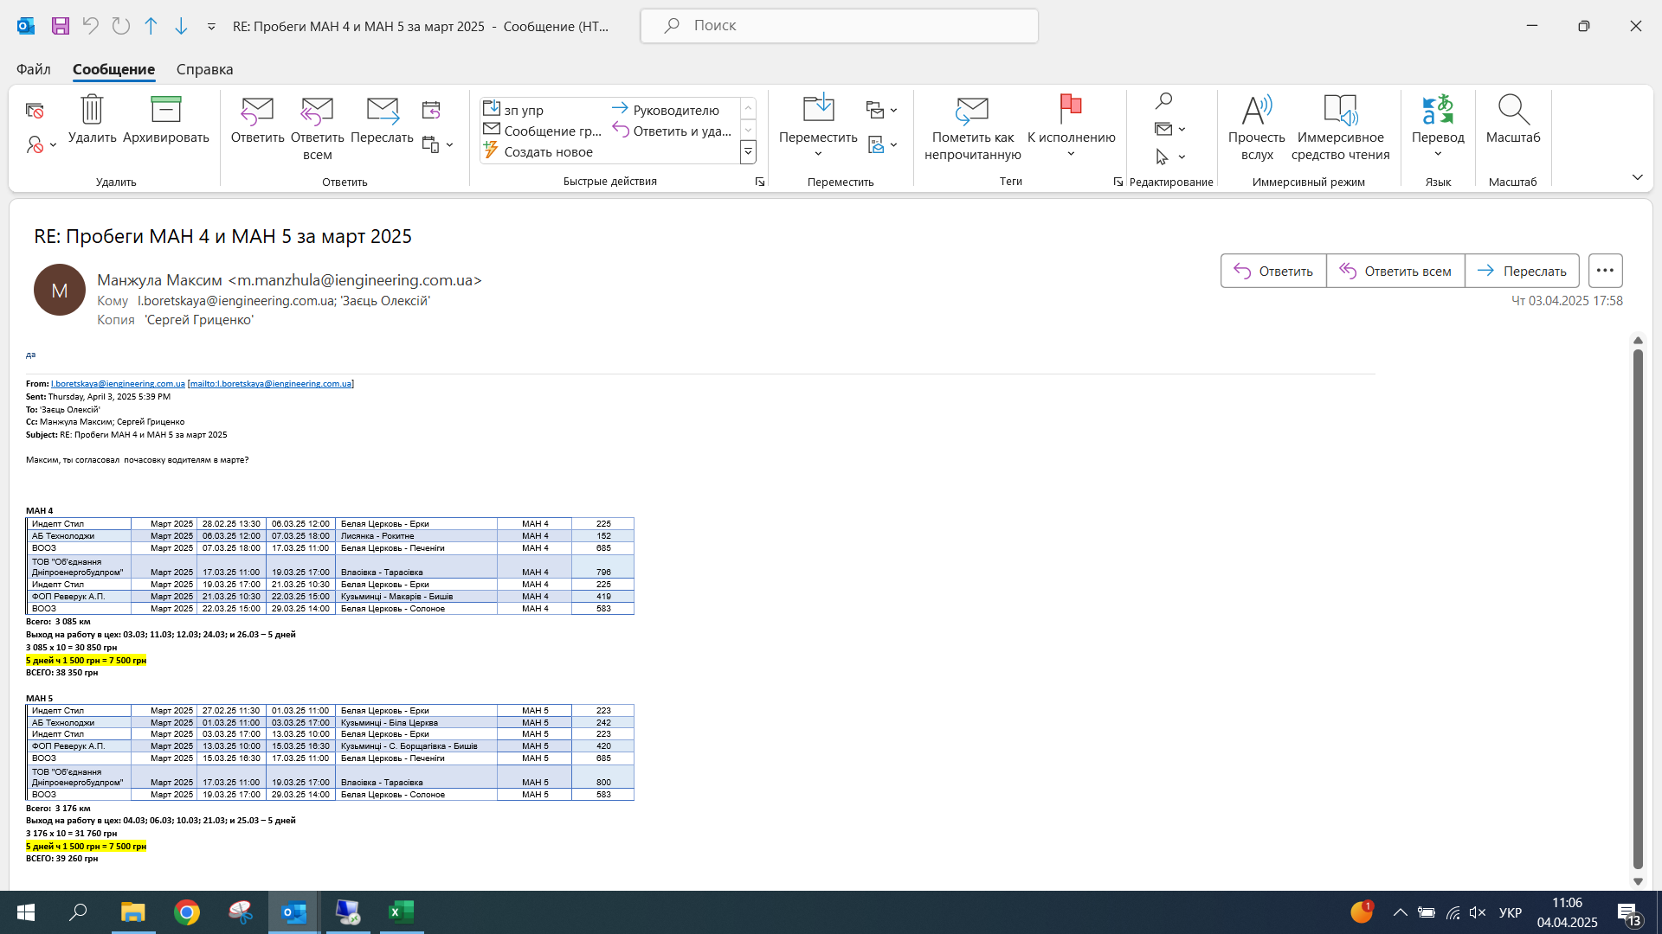
 |  |  |  | 2,651 | 2,517 | 134 |  |  | 613,530
Счет в 1С | Працівники організацій | Начальное сальдно | Соколнеко Т. | Всего часы/ рейсы | Раб. Часов / ко-во рейсов | ТО / простой / коротк. рейс | Цена за час/рейс | ТО грн/час | Итого | Проверка | ФОТ за март 2025 | Подразделение | Ед. спецтехник | Заморожено по топливу | К выплате | конечное сальдо
2,813 | Васіліу Руслан | -40.25 | 51,480.00 | 234 | 216 | 18 | 230 | 100 | 51,480 | 0.00 | 7,700.00 | Глобино-2 | Телескоп 2 |  | 43,700 | 39.75
2,814 | Трояняк Оллександр | 40.00 | 46,640 | 209 | 198 | 11 | 230 | 100 | 46,640 | 0.00 | 0.00 | Глобино-2 | Телескоп JCB 535-140 (№4) |  | 46,700 | -40.00
2,815 | Трояняк Оллександр |  | 920 | 4 | 4 | 0 | 230 | 100 | 920 | 0.00 | 0.00 | Глобино-2 | Телескоп JCB 540-170 №5 |  | 900
2,816 | Зубко Олег | 10.00 | 42,040 | 189 | 178 | 11 | 230 | 100 | 42,040 | 0.00 | 0.00 | Глобино-2 | Телескоп JCB 540-170 №5 |  | 42,100 | -40.00
2,821 | Зубко Олег |  | 7,020 | 26 | 26 | 0 | 270 | 100 | 7,020 | 0.00 | 0.00 | Глобино-2 | Автокран Клинцы |  | 7,000
2,817 | Карбунар Я.Д. | -30.25 | 52,500 | 239 | 220 | 19 | 230 | 100 | 52,500 | 0.00 | 8,008.00 | Глобино-2 | Экскаватор JCB |  | 44,500 | -38.25
2,818 | Філянович Ю. | 0.00 | 50,000 | 71 | 71 | 0 | 330 | 100 | 50,000 | 0.00 | 7,700.00 | Глобино-2 | Автокран XCMG QAY55 |  | 42,300 | 0.00
2,819 | Борисенко О. | 12.25 | 13,150 | 55 | 45 | 10 | 270 | 100 | 13,150 | 0.00 | 2,121.41 | Глобино-2 | Автокран Клинцы |  | 11,000 | 42.25
2,820 | Борисенко О. |  | 18,920 | 86 | 86 | 0 | 220 | 100 | 18,920 | 0.00 | 3,052.25 | Глобино-2 | Виброкаток |  | 15,900
2,827 | Борисенко О. |  | 15,660 | 58 | 58 | 0 | 270 | 100 | 15,660 | 0.00 | 2,526.34 | Глобино-2 | Автокран XCMG |  | 13,100
2,822 | Гончаренко О. | 28.00 | 16,820 | 77 | 76 | 1 | 220 | 100 | 16,820 | 0.00 | 0.00 | Глобино-2 | Виброкаток |  | 16,800 | 48.00
2,823 | Скоц С.І. | -29.94 | 37,800 | 170 | 160 | 10 | 230 | 100 | 37,800 | 0.00 | 8,008.00 | Глобино-2 | Экскаватор JCB 2013 | 4,542 | 25,200 | 20.56
2,824 | Ляшко С.В. | 36.26 | 13,310 | 59 | 57 | 2 | 230 | 100 | 13,310 | 0.00 | 2,294.32 | Глобино-2 | Экскаватор JCB 2013 | 4,542 | 6,500 | -35.24
2,825 | Ляшко С.В. |  | 31,360 | 142 | 132 | 10 | 230 | 100 | 31,360 | 0.00 | 5,405.68 | Глобино-2 | Экскаватор JCB 220 |  | 26,000
2,826 | Болох В.В. | 4.52 | 38,170 | 142 | 141 | 1 | 270 | 100 | 38,170 | 0.00 | 7,700.00 | Глобино-2 | Автокран XCMG |  | 30,500 | -25.48
2,831 | Комаров Денис | 21.74 | 1,600 | 8 | 8 | 0 | 200 | 100 | 1,600 | 0.00 | 914.98 | Глобино-2 | МАЗ 264 |  | 700 | -11.59
2,834 | Комаров Денис |  | 9,300 | 51 | 42 | 9 | 200 | 100 | 9,300 | 0.00 | 5,318.35 | Глобино-2 | Самосвал МАЗ |  | 4,000
2,832 | Черненко А. | 0.00 | 33,300 | 172 | 161 | 11 | 200 | 100 | 33,300 | 0.00 | 7,700.00 | Глобино-2 | МАЗ 264 |  | 25,600 | 0.00
2,833 | Окольничий Віталій | 0.00 | 23,100 | 117 | 114 | 3 | 200 | 100 | 23,100 | 0.00 | 0.00 | Глобино-2 | МАЗ 265 |  | 23,100 | 0.00
2,835 | Гончаренко Валерій | 0.00 | 10,200 | 57 | 45 | 12 | 200 | 100 | 10,200 | 0.00 | 0.00 | Глобино-2 | Самосвал МАЗ |  | 10,200 | 0.00
2,837 | Сокур С | 0.00 | 25,000 | 125 | 125 | 0 | 200 | 100 | 25,000 | 0.00 | 0.00 | Глобино-2 | Самосвал МАЗ №2 |  | 25,000 | 0.00
2,838 | Котик Микола | -40.00 | 45,200 | 226 | 226 | 0 | 200 | 100 | 45,200 | 0.00 | 7,700.00 | Глобино-2 | РДК 250-3№2 |  | 37,500 | -40.00
2,839 | Ільїн Ростислав | 0.00 | 30,040 | 134 | 128 | 6 | 230 | 100 | 30,040 | 0.00 | 17,700.00 | МХП Катеринополь | Ротор Пегасус |  | 12,300 | 40.00 | в т ч снято 10 000 грн разрешительная док
 | Роменський Валерій Вікторович |  |  |  |  |  |  |  | 0 | 0.00 | 3,666.66 |  |  |  | 0 | -3,666.66 | выплата зп ф1 март
 |  |  |  |  |  |  |  |  |  | 0.00 |  |  |  |  |  | 0.00
 |  |  |  |  |  |  |  |  | 0 | 0.00 |  |  |  |  |  | 0.00
 |  |  |  |  |  |  |  |  | 0 | 0.00 |  |  |  |  |  | 0.00
 |  |  |  |  |  |  |  |  | 0 | 0.00 |  | 0 | 0 |  |  | 0.00
 |  |  |  |  |  |  |  |  | 0 | 0.00 |  | 0 | 0 |  |  | 0.00
 |  |  | 0 |  |  |  |  |  | 0 | 0.00 |  | 0 | 0 |  |  | 0.00
 |  |  | 0 |  |  |  |  |  | 0 | 0.00 |  | 0 | 0 |  |  | 0.00
 |  |  | 0 |  |  |  |  |  | 0 | 0.00 |  | 0 | 0 |  |  | 0.00
 |  |  | 0 |  |  |  |  |  | 0 | 0.00 |  | 0 | 0 |  |  | 0.00
 |  |  | 0 |  |  |  |  |  | 0 | 0.00 |  | 0 | 0 |  |  | 0.00
 |  |  |  |  |  |  |  |  |  |  |  | 0 | 0 |  |  | 0.00
 |  |  |  |  |  |  |  |  |  |  |  | 0 | 0 |  | 0 | 0.00
 | ИТОГО |  |  |  |  |  |  |  | 613,530 | 0 | 97,516 |  |  | 9,083 | 510,600

 |  | 1 с казна | автомобиль | ФИО | Общий километраж, км | Ставка на км | ЗП, грн | ФОТ февраля | Ф2 | Итого к выплате | Конечное сальдо
 |  | 2900 | МАН5 | Голуб И.Л | 3,176 | 10 | 39,260 | 7,623 | 31,637 | 31,600 | 61 | + 5 дней ч 1 500 грн = 7 500 грн
 |  | 2898 | МАН4 | Томченко Олег | 3,085 | 10 | 38,350 | 3,812 | 34,539 | 34,500 | 96 | + 5 дней ч 1 500 грн = 7 500 грн
 |  |  |  |  |  |  |  |  |  | 66,100

